Cubicación muro de albañilería
Cree un presupuesto mensual personal en esta hoja de cálculo. Encontrará instrucciones útiles sobre cómo usar esta hoja de cálculo en las celdas de esta columna. Presione la flecha abajo para empezar.
El título de esta hoja de cálculo se encuentra en la celda de la derecha. La instrucción siguiente se encuentra en la celda A5. | CUBICACIÓN MURO ALBAÑILERÍA CON VANOS

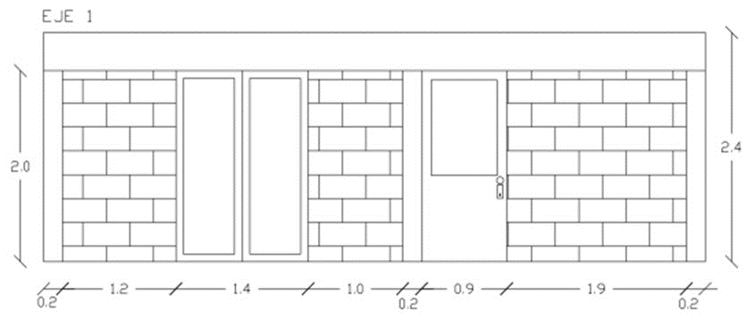
La etiqueta Ingresos mensuales previstos se encuentra en la celda de la derecha. Escriba el Ingreso 1 en la celda C5 y el Ingreso adicional en la C6 para calcular el total de ingresos mensuales en la celda C7. La instrucción siguiente se encuentra en la celda A7. | Resumen de cubicación de muro ciego de albañilería
 | Material | Unidad | Total cubicación
 | albañilería | m2

Escriba la información en la tabla Alojamiento, empezando por la celda de la derecha y en la tabla Entretenimiento, empezando por la celda G14. La instrucción siguiente se encuentra en la celda A27. | Eje | Seccion de muro | Ancho | Alto | Subtotal
 |  |  |  |  | 0
 |  |  |  |  | 0
 |  |  |  |  | 0
 |  |  |  |  | 0
 |  |  |  | Total | 0

Escriba la información en la tabla Transporte, empezando por la celda de la derecha y en la tabla Préstamos, empezando por la celda G26. La instrucción siguiente se encuentra en la celda A37. | Descuento vanos muros de ladrillo (considerar tablas según tipo de ladrillo o bloque)
 | Total m2 vano Puerta | Total m2 vano ventana | Sumatoria total m2 de vanos | Descuento (%) | Total m2 de vanos
 |  |  | 0.0 |  | 0.0

Escriba la información en la tabla Seguro, empezando por la celda de la derecha y en la tabla Impuestos, empezando por la celda G35. La instrucción siguiente se encuentra en la celda A44.

Escriba la información en la tabla Comida, empezando por la celda de la derecha y en la tabla Ahorros, empezando por la celda G42. La instrucción siguiente se encuentra en la celda A50.

Escriba la información en la tabla Mascotas, empezando por la celda de la derecha y en la tabla Regalos, empezando por la celda G48. La instrucción siguiente se encuentra en la celda A58.

Escriba la información en la tabla Cuidado personal, empezando por la celda de la derecha y en la tabla Legal, empezando por la celda G54. La instrucción siguiente se encuentra en la celda A61.

El total de gastos previstos se calcula automáticamente en la celda J61; el total del gasto real, en la J63; y la diferencia total, en la celda J65.

Nch 353 Albañilería
